A
 |  | 中学18元 学生菜单
日期 | 菜谱 | 原料 | 营养
 |  |  | 能量 （kcal）
 |  |  | 蛋白质 （g）
2026-05-05 |  |  | 脂肪 （g）
星期二 |  |  | 碳水 （g）
 |  |  | 钙 （mg）
 |  |  | 铁 （mg）
 |  |  | VA （μg）
 |  |  | VC （mg）
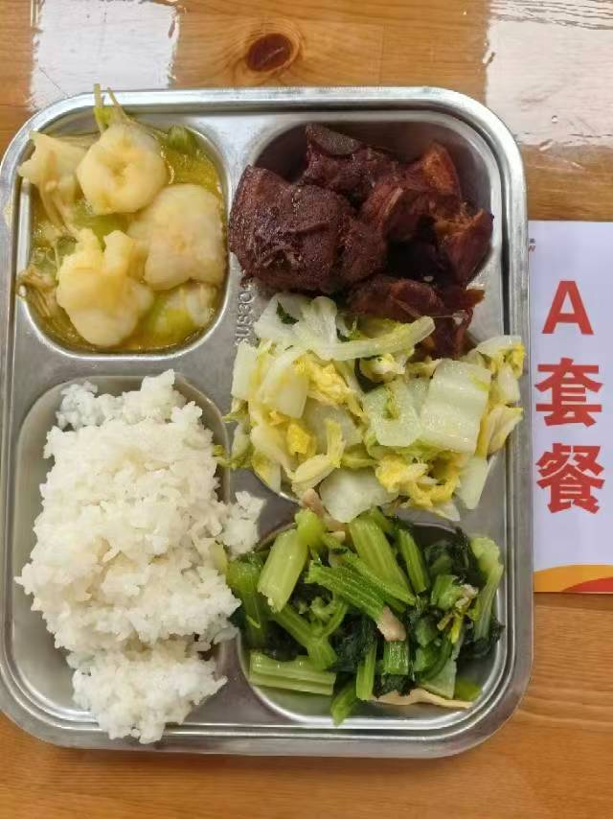
 | 金汤鱼片 | 巴沙鱼片110g,毛莴笋40g,金针菇10g,金汤15g | 能量 （kcal） | 895.10
 | 水笋烧肉 | 水笋30g,带皮带骨中方块85g,后腿肉块35g,红烧汁15g | 蛋白质 （g） | 42.30
2026-05-06 | 芹菜干丝肉丝 | 毛芹80g,厚百叶5g,上浆肉丝15g | 脂肪 （g） | 35.90
星期三 | 醋溜白菜 | 大白菜110g | 碳水 （g） | 100.70
 | 米饭 | 海丰优质大米110g | 钙 （mg） | 113.90
 | 香鸭扁尖冬瓜汤 | 鸭边腿块15g,扁尖5g,冬瓜30g | 铁 （mg） | 4.40
 |  |  | VA （μg） | 25.30
 |  |  | VC （mg） | 43.50
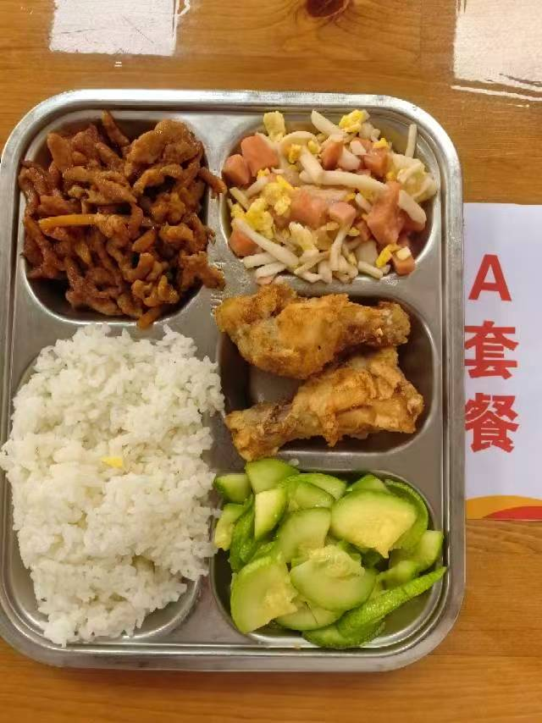
 | 脆皮鸡翅根 | 鸡翅根140g | 能量 （kcal） | 838.80
 | 鱼香肉丝 | 上浆肉丝90g,笋丝15g | 蛋白质 （g） | 60.20
2026-05-07 | 白玉菇火腿炒蛋 | 白玉菇50g,盐水方腿25g,光明鲜鸡蛋35g | 脂肪 （g） | 20.80
星期四 | 葱油西葫芦 | 西葫芦110g | 碳水 （g） | 102.70
 | 米饭 | 海丰优质大米110g | 钙 （mg） | 47.20
 | 玉米猪骨汤 | 玉米棒30g,汤骨块10g | 铁 （mg） | 6.40
 |  |  | VA （μg） | 103.80
 |  |  | VC （mg） | 8.10
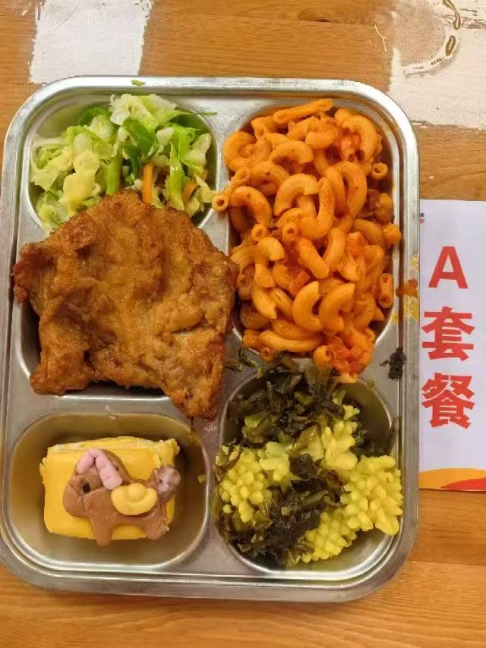
 | 雪菜鱿鱼花 | 鱿鱼花100g,咸菜30g | 能量 （kcal） | 763.70
 | 葱烤大排 | 90g大排1块,香葱5g | 蛋白质 （g） | 45.50
2026-05-08 | 马上报福卡通包 | 马上报福卡通包1只 | 脂肪 （g） | 19.70
星期五 | 双色青甘蓝 | 青甘蓝105g,胡萝卜5g | 碳水 （g） | 101.10
 | 番茄肉酱弯管通心粉 | 弯管通心粉70g,番茄牛肉汁120g | 钙 （mg） | 129.50
 | 紫菜鱼丸汤 | 干裙带菜2g,鱼丸10g | 铁 （mg） | 4.80
 |  |  | VA （μg） | 60.00
 |  |  | VC （mg） | 15.30

B
 |  | 中学18元B套 学生菜单
日期 | 菜谱 | 原料 | 营养
 |  |  | 能量 （kcal）
 |  |  | 蛋白质 （g）
2026-05-05 |  |  | 脂肪 （g）
星期二 |  |  | 碳水 （g）
 |  |  | 钙 （mg）
 |  |  | 铁 （mg）
 |  |  | VA （μg）
 |  |  | VC （mg）
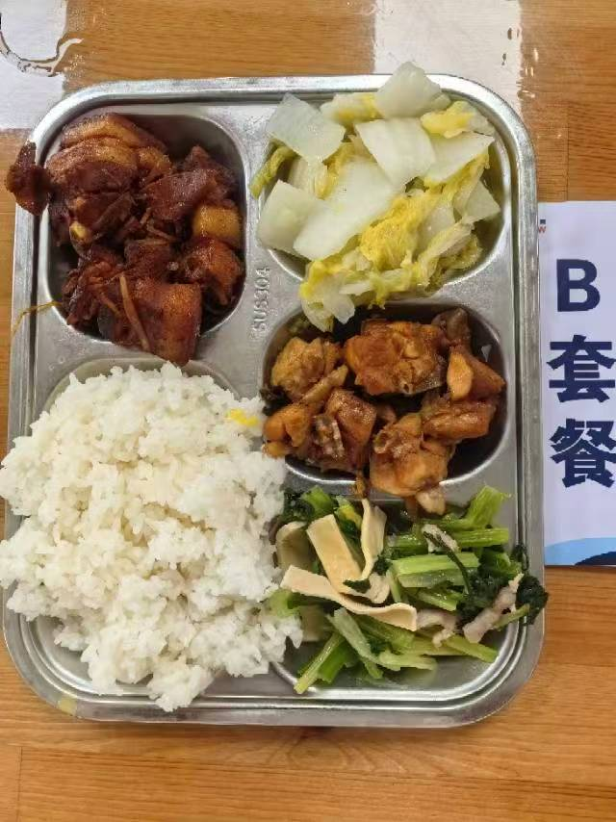
 | 三杯鸡 | 鸡边腿块150g,蒜米5g,鲜罗勒叶2g,三杯鸡汁25g | 能量 （kcal） | 899.90
 | 水笋烧肉 | 水笋30g,带皮带骨中方块85g,后腿肉块35g,红烧汁15g | 蛋白质 （g） | 45.90
2026-05-06 | 芹菜干丝肉丝 | 毛芹80g,厚百叶5g,上浆肉丝15g | 脂肪 （g） | 34.30
星期三 | 醋溜白菜 | 大白菜110g | 碳水 （g） | 101.90
 | 米饭 | 海丰优质大米110g | 钙 （mg） | 108.20
 | 香鸭扁尖冬瓜汤 | 鸭边腿块15g,扁尖5g,冬瓜30g | 铁 （mg） | 6.00
 |  |  | VA （μg） | 46.20
 |  |  | VC （mg） | 42.30
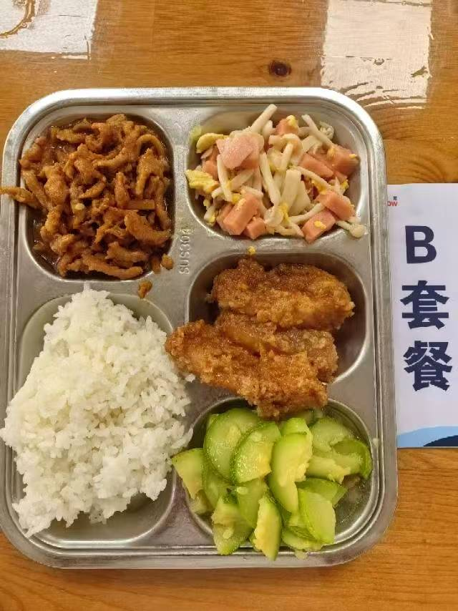
 | 粉蒸肉 | 粉蒸肉150g | 能量 （kcal） | 939.20
 | 鱼香肉丝 | 上浆肉丝90g,笋丝15g | 蛋白质 （g） | 47.70
2026-05-07 | 白玉菇火腿炒蛋 | 白玉菇50g,盐水方腿25g,光明鲜鸡蛋35g | 脂肪 （g） | 33.20
星期四 | 葱油西葫芦 | 西葫芦110g | 碳水 （g） | 112.40
 | 米饭 | 海丰优质大米110g | 钙 （mg） | 66.70
 | 玉米猪骨汤 | 玉米棒30g,汤骨块10g | 铁 （mg） | 6.30
 |  |  | VA （μg） | 112.50
 |  |  | VC （mg） | 8.30
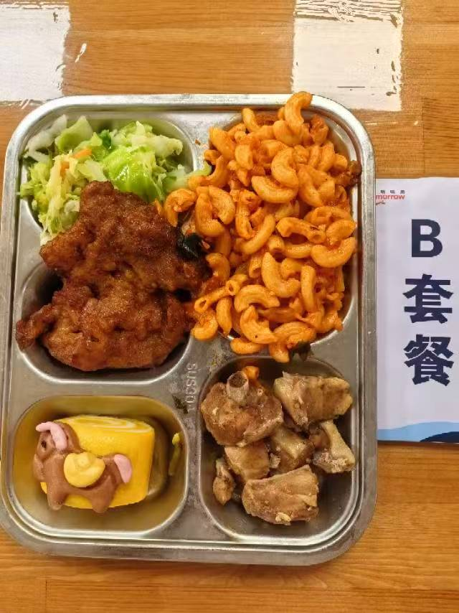
 | 蒜香鸭块 | 鸭边腿块150g | 能量 （kcal） | 866.40
 | 葱烤大排 | 90g大排1块,香葱5g | 蛋白质 （g） | 43.40
2026-05-08 | 马上报福卡通包 | 马上报福卡通包1只 | 脂肪 （g） | 31.60
星期五 | 双色青甘蓝 | 青甘蓝105g,胡萝卜5g | 碳水 （g） | 102.10
 | 番茄肉酱弯管通心粉 | 弯管通心粉70g,番茄牛肉汁120g | 钙 （mg） | 69.50
 | 紫菜鱼丸汤 | 干裙带菜2g,鱼丸10g | 铁 （mg） | 5.00
 |  |  | VA （μg） | 82.00
 |  |  | VC （mg） | 15.30

